关系图
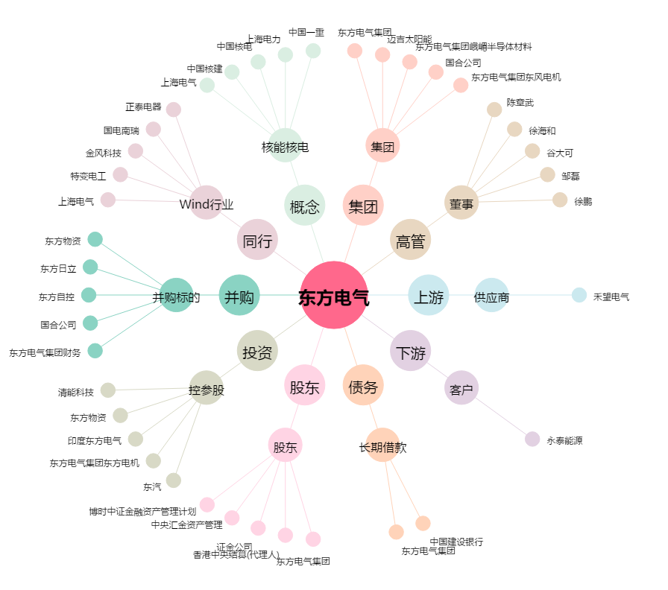
东方电气[600875.SH] - 关系概览图

